фото
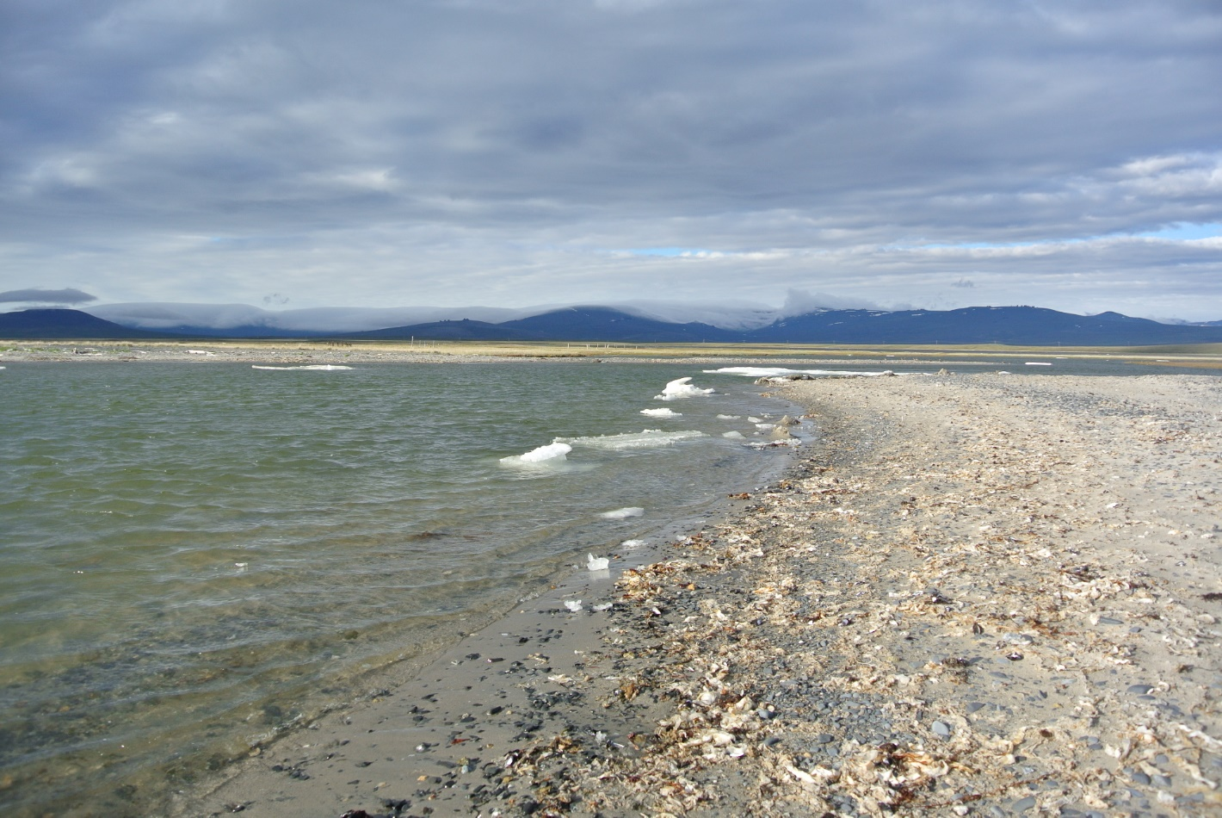
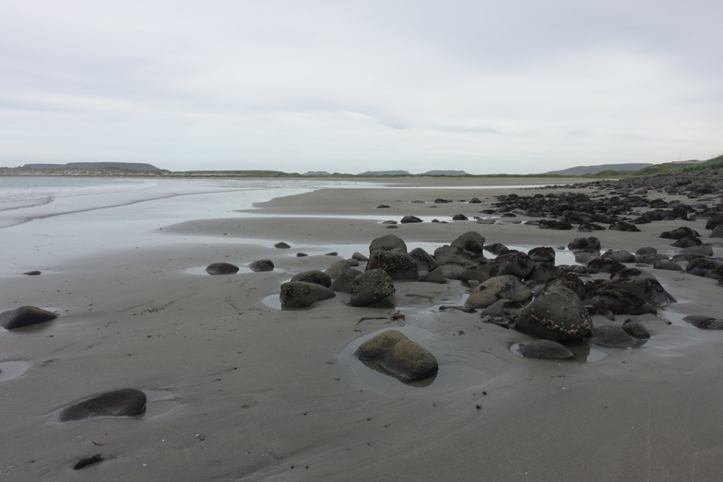
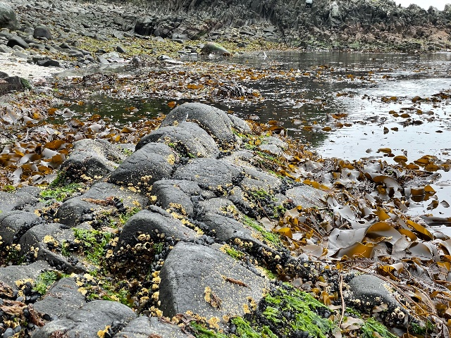
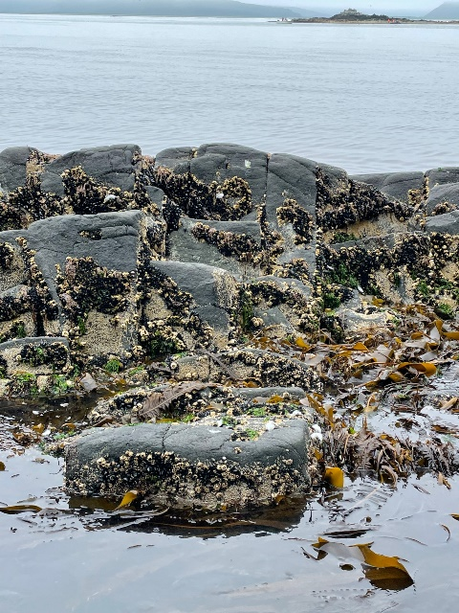
Караги_пролив Литке_060823 | Старичков 21 | Лучшее место с высокой плотностью мидий, которых легко собрать руками у берега - бухта Руддера. | KOM1 | EV | CHAU
 |  | Это северное побережье Анадырского залива, в 60 км к западу от села Энмелен. | Пётр Петрович, привет! | Залив Шелихова, Наяханская губа (часть Гижигинской губы), ближние восточные рифы, примерно в 0,8 км южнее устья Малой Гарманды, сбор 10.08. 61°52'0.84"С; 159°23'56.20"В
 |  | Вот, прилагаю свое фото со створками на косе Рэткын, которая ограничивает бухту со стороны моря. Фото сделано в 1-2 км от оконечности косы. И в этом же районе мидии гроздьями цепляются у придонной части водорослей, растущих рядом с берегом. | Высылаю фотографии места сбора мидий и сообщества. Снимали за два дня до сборов, выбрав более спокойную погоду, собирали уже в накат. Местоположение и координаты: Камчатский край, Алеутский район, Командорские о-ва, о. Беринга, бухта Никольская, село Никольское, 55°11'58.5"N 165°59'50.9"E, литораль близ устья р. Гаванская в отлив, 30.08.2022, Степанчикова И. С., Гимельбрант Д. Е., Зуева А. С. | нижний горизонт песчаной литорали с редкими рифами
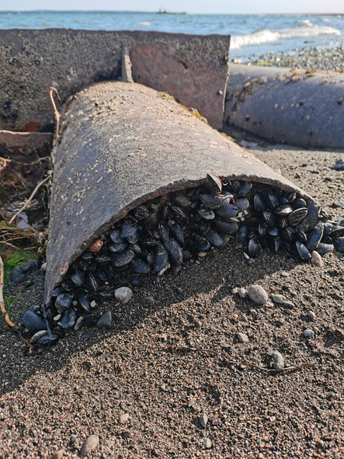
 |  | Фото сделано в 1-2 км от оконечности косы. | Привет 90 дожившим членам экспедиции!
 |  | И в этом же районе мидии гроздьями цепляются у придонной части водорослей, растущих рядом с берегом. | Д.
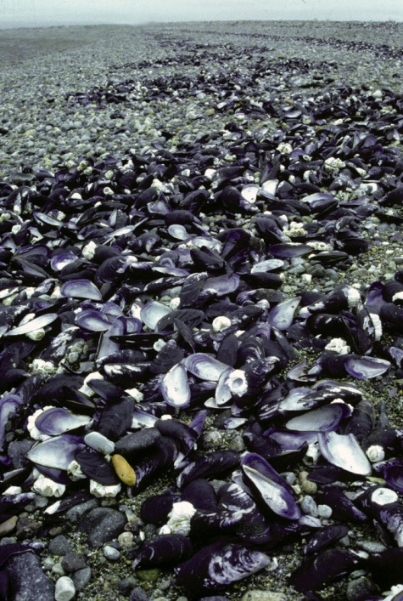
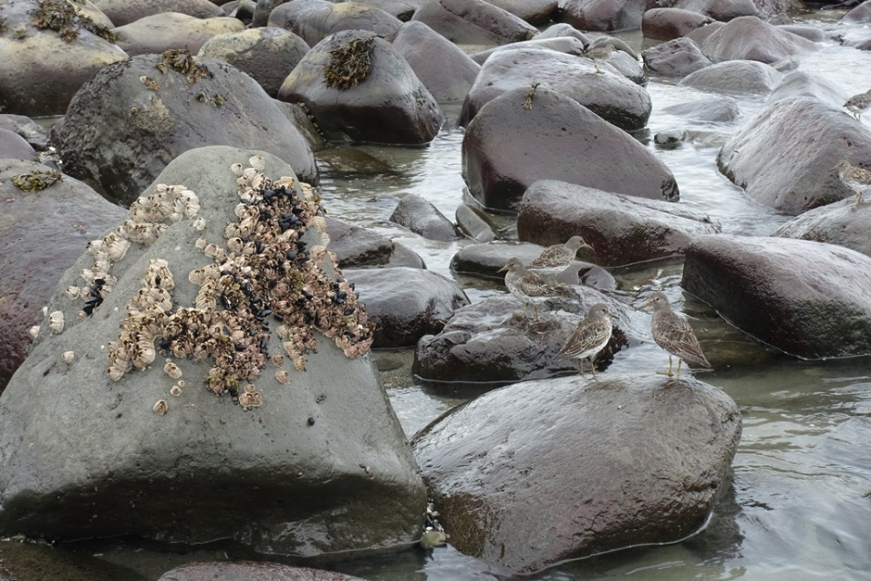
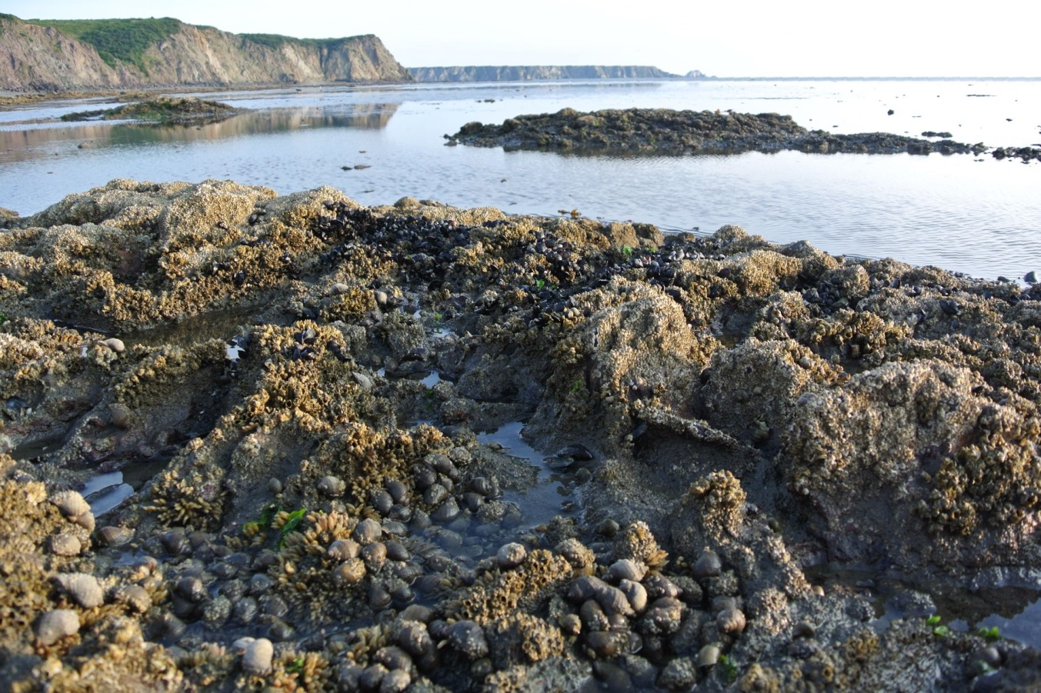
 |  | Kochnev Anatoly
 |  | From:anatoly-kochnev@yandex.ru

